Sheet1
 |  |  | Flat/Rm 4019 40/F One Midtown, 11 Hoi Shing Road, Tsuen Wan, N.T. HK
 |  |  | Tel No. : (852) 2485 3638 E-mail : marketing@sparklingbright.com.hk

 | QUOTATION
 | Item no. | Description |  |  | Price
1 | #XBC798 | Gothic Cross Bracelet Cuff |  | US$ | 4.27 | Piece
 |  | (Ours# SB-J1045) | 內盒Item Desc. : Bracelet
 |  |  | 0料十字架手鐲 |  |  | ¥23.90
 |  |  | 电镀：3咪银+泳漆, 抹哑黑油

2 | #101761 | Necklace - Sm silver Horeshoe & CZ |  | US$ | 2.97 | Set
 |  | HTS : 7116.20.0580 | 內盒Item Desc. : Necklace
 |  |  | 锌合金小馬蹄項錬 |  |  | ¥11.29
 |  | (Ours# SB-J1046) | 电镀：3咪银+泳漆

3 | #101762 | Earrings - 2T roped CZ Cuff |  | US$ | 3.56 | Pair
 |  | HTS : 7116.20.0580 | 0#料扭線C形耳環 |  |  | ¥13.80
 |  |  | 电镀：扭线边电#IN14K金+泳漆，其它电3咪银+泳漆
 |  | (Ours# SB-J1047) | 內盒Item Desc. : Earrings

4 | #101763 | Necklace - 2T Triple roped rings |  | US$ | 8.51 | Set
 |  | HTS : 7116.20.0580
 |  |  | 鋅合金3圈項錬(白石及黃水晶石) |  |  | ¥31.29
 |  | (Ours# SB-J1048) | 电镀：扭线边电#IN14K金+抹哑黑油+泳漆

5 | #101983 | Bracelet - Barb wire w/Crystals |  | US$ | 6.63 | Piece
 |  | HTS : 7116.20.0580 | 0#料+銅刺手錬 |  |  | ¥26.70
 |  |  | 电镀：铜刺电IN14K金+泳漆
 |  | (Ours# SB-J1049) | 其它电3咪银+泳漆

6 | #101981 | Earrings - Barb Wire with crystals |  | US$ | 3.56 | Pair
 |  | HTS : 7116.20.0580
 |  |  | 0#料+銅刺耳環 |  |  | ¥13.73
 |  | (Ours# SB-J1050) | 电镀：电3咪银+泳漆/IN14K金+泳漆

7 | #101982 | Necklace - Barb Wire with crystals |  | US$ | 7.42 | Piece
 |  | HTS : 7116.20.0580
 |  |  | 0#料+銅刺項錬 |  |  | ¥29.30
 |  | (Ours# SB-J1051) | 电镀：电3咪银+泳漆/IN14K金+泳漆
 |  |  | 其它电3咪银+泳漆

8 | #101997 | Earrings - Horeshoe |  | US$ | 2.47 | Pair
 |  | HTS : 7116.20.0580
 |  |  | 0#料馬蹄耳環 |  |  | ¥9.50
 |  | (Ours# SB-J1052) | 电镀：3咪银+泳漆

9 | #102002 | Earrings - Silver Pistol with CZs |  | US$ | 4.55 | Pair
 |  | HTS : 7116.20.0580
 |  |  | 0#料手槍耳環, CZ 石 |  |  | ¥19.40
 |  | (Ours# SB-J1053) | 电镀：3咪银+泳漆

10 | #102003 | Gun Necklace |  | US$ | 3.66 | Set

 |  |  | 0#料手槍項錬,CZ石 |  |  | ¥17.00
 |  | (Ours# SB-J1054) | 电镀：3咪银+泳漆

11 | #XNC62 | Necklace - Horseshoe |  | US$ | 2.81 | Set
 |  | HTS : 7116.20.0580
 |  |  | 锌合金馬蹄鐵項錬, 奧钻白色石 |  |  | ¥11.30
 |  | (Ours# SB-J1055) | 电镀 : 2咪白铜锡+钯

12 | #XBC620 | Bracelet - CZ Horseshoe charm |  | US$ | 7.38 | piece
 |  | HTS : 7116.20.0580
 |  |  | 0#料馬蹄鐵手錬, CZ 石 |  |  | ¥20.00
 |  | (Ours# SB-J1056) | 电镀 : 2咪白铜锡+钯

13 | #XER744 | Earrings - Rhinestone Heart |  | US$ | 3.66 | Pair
 |  | HTS : 7116.20.0580
 |  |  | 0#料心形耳環,奧粘白石 |  |  | ¥10.20
 |  | (Ours# SB-J1057) | 电镀 : 2咪白铜锡+钯

14 | #XBC1032 | Bracelet - Silver & Black 3 rings CZ |  | US$ | 7.02 | piece | \
 |  | HTS : 7116.20.0580
 |  |  | 锌合金CZ手鐲 |  |  | ¥29.00
 |  | (Ours# SB-J1058) | 电镀：3咪银+泳漆, 抹哑黑油

15 | #XER1032 | Earrings - Silver & Black 3 Rings CZ |  | US$ | 3.37 | Pair
 |  | HTS : 7116.20.0580 | 0#料3圈"C"形耳環, 奧粘白色石 |  |  | ¥17.30
 |  |  | 电镀：3咪银+泳漆, 抹哑黑油
 |  | (Ours# SB-J1059)

16 | #XNC1032 | Necklace - Silver & Black 3 rings CZ |  | US$ | 8.31 | Set
 |  | HTS : 7116.20.0580 | 锌合金3圈項錬, 奥钻白色石 |  |  | ¥35.08
 |  |  | 电镀：3咪银+泳漆, 抹哑黑油
 |  | (Ours# SB-J1060)

17 | #XER1041 | Earrings - Silver Rope & Balls CZ Heart |  | US$ | 2.97 | Pair
 |  | HTS : 7116.20.0580 | 0#料大心形耳環 |  |  | ¥13.50
 |  |  | 电镀：3咪银+泳漆, 抹哑黑油
 |  | (Ours# SB-J1061)

18 | #XNC1041 | Necklace - Silver Rope & Balls CZ Heart |  | US$ | 9.05 | Set
 |  | HTS : 7116.20.0580 | 0#料大心形項錬 |  |  | ¥36.96
 |  |  | 电镀：3咪银+泳漆, 抹哑黑油
 |  | (Ours# SB-J1062)

19 | #XER1132 | Silver & Black with CZs 1" dia Hoops |  | US$ | 4.02 | Pair
 |  | HTS : 7116.20.0580 | 0#料C形直針耳環 |  |  | ¥17.30
 |  |  | 电镀：3咪银+泳漆, 抹哑黑油奧粘白石
 |  | (Ours# SB-J1063)

20 | #XER1340 | Earrings - Silver Cross with Turquoise |  | US$ | 3.59 | Pair
 |  | HTS : 7116.20.0580 | 藍松石/滴油十字架耳環 |  |  | ¥15.80
 |  |  | 电镀：3咪银+泳漆, 抹哑黑油
 |  | (Ours# SB-J1064)

21 | #XER3374CZ | Earrings - Glittered Feather CZ |  | US$ | 5.43 | Pair
 |  | HTS : 7116.20.0580 | 锌合金羽毛耳環, 捷克白色石 |  |  | ¥26.90
 |  |  | 电镀 : 2咪白铜锡+钯
 |  | (Ours# SB-J1065)

22 | #XNC3374CZ | Necklace - Glittered Feather CZ |  | US$ | 3.64 | Set
 |  | HTS : 7116.20.0580 | 锌合金羽毛項鍊, 捷克白色石 |  |  | ¥17.80
 |  |  | 电镀 : 2咪白铜锡+钯
 |  | (Ours# SB-J1066)

23 | #XNC3409 | Necklace - CZ Cross in Bead Heart |  | US$ | 2.23 | Set
 |  | HTS : 7116.20.0580 | 0#料心形加十字架項錬, CZ 石 |  |  | ¥11.00
 |  |  | 电镀：电白金
 |  | (Ours# SB-J1067)

24 | #101734 | Earrings - CZ inside out hoop |  | US$ | 5.74 | Pair
 |  | HTS : 7116.20.0580 | 锌合金C圈耳環(內外鉆石) |  |  | ¥18.00
 |  |  | 电镀：3咪银+泳漆
 |  | (Ours# SB-J1068)

25 | #101746 | Necklace - Silver Double Heart with CZs |  | US$ | 4.07 | Set
 |  | HTS : 7116.20.0580 | 0#料孖心形CZ項錬 |  |  | ¥13.55
 |  |  | 电镀：3咪银+泳漆
 |  | (Ours# SB-J1069)

26 | #XNC744 | Necklace - Rhinestone Heart |  | US$ | 4.36 | set
 |  | HTS : 7116.20.0580 | 锌合金心形項鍊, 白色奧粘石 |  |  | ¥11.90
 |  | (Ours# SB-J1070) | 电镀 : 2咪白铜锡+钯

27 | #XNC746 | Necklace - Rhinestone Cross |  | US$ | 4.13 | set
 |  | HTS : 7116.20.0580 | 锌合金十字架項錬 |  |  | ¥10.40
 |  |  | 电镀 : 2咪白铜锡+钯
 |  | (Ours# SB-J1071)

* 請更改用新耳針位置
28 | #XER802 | Earrings - Small Horseshoe |  | US$ | 1.84 | Pair
 |  | HTS : 7117.90.000 | 锌合金馬蹄鐵耳環 |  |  | ¥6.18
 |  |  | 电镀：3咪银+泳漆, 抹哑黑油
 |  | (Ours# SB-J1072)

29 | #XER803 | Earrings - Small Horseshoe |  | US$ | 2.23 | Pair
 |  | HTS : 7117.90.000 | 锌合金小馬蹄耳環 |  |  | ¥8.30
 |  |  | 电镀：五角星电IN14K金+泳漆，
 |  | (Ours# SB-J1073) | 其它电3咪银+泳漆

30 | #XER808 | Earrings - Silver Horseshoe |  | US$ | 2.56 | Pair
 |  | HTS : 7117.90.000 | 0#料馬啼鐵耳環,CZ石 |  |  | ¥9.05
 |  |  | 电镀 : 2咪白铜锡+钯
 |  | (Ours# SB-J1074)

31 | #XER801 | Earrings - Rhinestone Horses |  | US$ | 2.38 | Pair
 |  | HTS : 7116.20.0580 | 0#料馬啼鐵耳環 |  |  | ¥9.70
 |  |  | 电镀 : 2咪白铜锡+钯
 |  | (Ours# SB-J1075)

32 | #XER808PK | Earrings - Silver Horseshoe, Rhinestone, Pink |  | US$ | 2.92 | Pair
 |  | HTS : 7116.20.0580 | 0#料馬啼鐵耳環,CZ粉紅石 |  |  | ¥9.55
 |  |  | 电镀 : 2咪白铜锡+钯
 |  | (Ours# SB-J1076)

33 | #XER930CL | Earrings - 3D Spur, CZ Large |  | US$ | 5.53 | Pair
 |  | HTS : 7116.20.0580 | 0#料靴刺耳環 |  |  | ¥16.30
 |  |  | 电镀：IN14K金+泳漆，其它电3咪银+泳漆
 |  | (Ours# SB-J1077)

34 | #XER746 | Earrings - Rhinestone Cross |  | US$ | 3.76 | Pair
 |  | HTS : 7116.20.0580 | 0#料十字架耳環, CZ 石 |  |  | ¥11.00
 |  |  | 电镀 : 2咪白铜锡+钯
 |  | (Ours# SB-J1078)

35 | #XNC62PK | Horse shoe Necklace, Pink CZ stones |  | US$ | 3.15 | Set
 |  | (Ours# SB-J1079) | 锌合金馬蹄鐵項錬, 奧钻粉釭色石 |  |  | ¥11.50
 |  |  | 电镀 : 2咪白铜锡+钯

36 | #XER862 | Earrings - Blue stone w/Berry |  | US$ | 1.60 | Pair
 |  | (Ours# SB-J1080) | 0#料靴刺耳環
 |  | HTS : 7116.20.0580 | 电镀：IN14K金+泳漆，其它电3咪银+泳漆 |  |  | ¥6.60

37 | #XNC862 | Necklace - Blue stone w/Berry |  | US$ | 2.59 | Set
 |  | (Ours# SB-J1081)
 |  | HTS : 7116.20.0580 | 锌合金馬蹄鐵項錬, 奧钻粉釭色石 |  |  | ¥15.00
 |  |  | 电镀 : 2咪白铜锡+钯

38 | #XNC4305 | NC- Starlights Double hearts |  | US$ | 4.30 | Piece
 |  | (Ours# SB-J1038)
 |  |  | 銅料2只心形吊咀項錬 |  |  | ¥17.80
 |  |  | 電鍍: 電銀及鎗色加泳漆
 |  |  | 內盒Item Desc. : Necklace

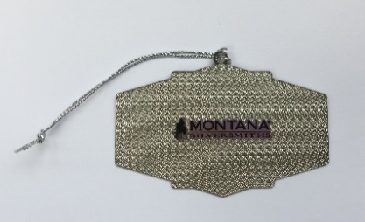
39 | #NFRORN19 | X'mas ornament |  | US$ | 1.76 | Piece
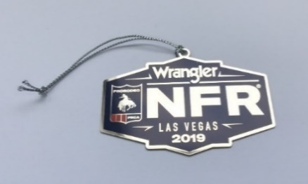

40 | X5039 | Brass Pocket watch |  | US$ | 19.90 | Piece

 |  |  |  |  | 15.50

41 | X1241 | Leather Buckle set (3 pcs) |  | US$ | 5.70 | Piece

 |  |  |  |  | Leather | ¥5.00
 |  |  |  |  | Button | ¥3.20

42 | #XER3381 | ER - CrowboyWay Horse |  | US$ | 2.90 | Pair
 |  | (Ours #SB-J1169)
 |  |  | 銅料馬仔耳環 |  |  | ¥8.70
 |  |  | 电镀 : 2咪白铜锡+钯

43 | #XNC3381 | NC - Crowboy Way Horse |  | US$ | 3.50 | Piece
 |  | (Ours# SB-J1168)
 |  |  | 銅料馬仔項錬 |  |  | ¥10.20
 |  |  | 电镀 : 2咪白铜锡+钯

44 | #XNC3416 | NC - Feather & CZ Dangle |  | US$ | 5.90 | Piece
 |  | (Ours #SB-J1167)
 |  |  | 銅料羽毛加CZ石項鍊 |  |  | ¥12.20
 |  |  | 电镀 : 2咪白铜锡+钯

45 | #X4085 | Necklace - 18" + 3" |  | US$ | 2.12 | Piece
 |  |  | 銅錬, 18" + 3" 尾錬+ 水滴珠 |  |  | ¥9.00
 |  |  | 電鍍: 電光銀加泳漆

46 | #XER4481 | Earrings - RG Teardrop Climber, Clear CZ |  | US$ | 4.75 | pair
 |  | HTS : 7116.20.0580 | 銅孤形淚漓CZ耳環 |  |  | ¥18.00
 |  |  | 電鍍: 玫瑰金+泳漆

 | (Our #SB-J1253)

47 | #XER4482 | Earrings - Feather Ear Cuff |  | US$ | 2.55 | Pair
 |  | HTS : 7116.20.0580 | 銅弧形耳環 |  |  | ¥10.00
 |  |  | 電鍍: 全只電3咪銀加泳漆

 | (Our # SB-J1254)
49 | #XER4483 | Earrings - Open Tear drop wrapped TQ |  | US$ | 5.05 | Pair
 |  | HTS : 7116.20.0580 | 銅耳環配藍松石加CZ石 |  |  | ¥20.00
 |  |  | 電鍍: 全只電3咪銀加泳漆

 |  | (Our #SB-J1176)

50 | #XER4484 | Earrings - Geometric Turquoise |  | US$ | 2.30 | Pair
 |  | HTS : 7116.20.0580 | 銅耳環配藍松石加CZ石 |  |  | ¥9.00
 |  |  | 電鍍: 全只電3咪銀加泳漆

 | (Our #SB-J1162)
51 | #XER4486 | Earrings - All About the Howlite TQ & Clear CZ |  | US$ | 4.40 | Pair
 |  | HTS : 7116.20.0580 | 銅耳環配藍松石加CZ石 |  |  | ¥19.60
 |  |  | 電鍍: 全只電3咪銀加泳漆

 | (Our #SB-J1148)
52 | #XER4487 | Earrings - Twinkle Wheel Clear CZ |  | US$ | 5.50 | Pair
 |  | HTS : 7116.20.0580 | 銅耳環配CZ石 |  |  | ¥21.60
 |  |  | 電鍍: 全只電3咪銀加泳漆

 | (Our #SB-J1153)
53 | #XER4489 | Earrings - Reversible Twinkle TQ |  | US$ | 2.40 | Pair
 |  | HTS : 7116.20.0580 | 銅耳環配藍松石及CZ石 |  |  | ¥9.00
 |  |  | 電鍍: 全只電3咪銀加泳漆

 | (Our #SB-J1146)

54 | #XNC4481 | Necklace - Rose Gold Teardrop Bar |  | US$ | 6.80 | Piece
 |  | HTS : 7116.20.0580 |  |  |  | ¥19.80
 |  |  | 銅淚漓CZ吊咀配#XNC862項錬
 |  |  | 電鍍: 吊咀及錬配玫瑰金+泳漆

55 | #XNC4496 | Necklace - Silver Shine Wheel Clear CZ |  | US$ | 4.50 | Piece
 |  | HTS : 7116.20.0580 | 銅項錬配CZ石 |  |  | ¥18.00
 |  |  | 電鍍: 全只電3咪銀加泳漆

 | (Our #SB-J1134)
56 | #XNC4502 | Necklace - Double Open Heart Split |  | US$ | 4.50 | Piece
 |  | HTS : 7116.20.0580 | 銅項錬配CZ石 |  |  | ¥18.00
 |  |  | 電鍍: 全只電3咪銀加泳漆

 | (Our #SB-J1138)

57 | #XNC4499 | Necklace - Curved Feather Glitter |  | US$ | 4.50
 |  | HTS : 7116.20.0580 | 銅項錬配CZ石 |  |  | ¥20.60
 |  |  | 電鍍: 全只電3咪銀加泳漆

 | (Our #SB-J1139)

58 | #XNC4498 | Necklace - Unwavering Faith |  | US$ | 5.20 | Piece
 |  |  | 銅十字架吊咀, 链长16”+2”尾链 |  |  | ¥20.80
 |  |  | 加水滴珠
 |  |  | 镶白色锆石
 |  |  | 電鍍: 3 咪銀+泳漆
 | (Our #SB-J1125)
59 | #XNC4501 | Necklace -Open Heart TQ Pearl |  | US$ | 4.80 | Piece
 |  | HTS : 7116.20.0580 | 銅項錬配CZ石及藍松石 |  |  | ¥19.00
 |  |  | 電鍍: 全只電3咪銀加泳漆

 | (Our #SB-J1127)
60 | #XBC4459 | Bracelet |  | US$ | 5.40 | Piece
 |  | HTS : 7116.20.0580 | 銅手鐲配CZ石 |  |  | ¥20.50
 |  |  | 電鍍: 全只電3咪銀加泳漆

 | (Our #SB-J1118)

61 | #XER4550 | Earrings - A Twist Hold it All Imitation TQ & CZ |  | US$ | 4.00
 |  | HTS : 7116.20.0580

 |  |  | 銅耳環配藍松石及CZ石 |  |  | ¥15.00
 |  |  | 電鍍: 3咪銀+泳漆
 | （Ours#SB-J1151)

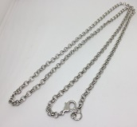
62 | #X4718-32 | Necklace | 銅項錬, 32吋長, 龍虲扣 | US$ | 3.20 | ¥10.50
 |  |  | 电镀 : 2咪白铜锡+钯

63 | #X4139-22 | Necklace | 銅項錬, 22吋長, 龍虲扣 | US$ | 3.70 | ¥10.50
 |  |  | 电镀 : 2咪白铜锡+钯

64 | #X4137 | Brass Rolo chain, 28" length, lobster closure |  | US$ | 2.40
 |  |  | 銅項錬, 28吋長, 龍虲扣 |  |  | ¥9.80
 |  |  | 電鍍: 全只電殘古銀加泳漆
 |  | (SB-J1391)

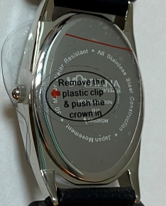
65 | #X1392STQ | Oval Turq face/Bead Beze watch head |  | US$ | 14.90
 |  |  |  |  |  | ¥80.00
 |  | Minimum order : 200 pcs
 |  | Keep balance case US$1.50/pc for 6 months (effective on Aug 27, 20)
 |  | Factory ; Keep 300 pcs case blank, RMB6.50/pc

66 | #X1395STQ | MT 不秀鋼錶頭 | Round Turquoise face/Bead Bezel
 |  | 壳圈: 不秀鋼 |  | US$ | 14.00 | ¥80.00
 |  | 面 : 白面加藍松, 白色"MONTANA"字, 黑色數字
 |  | 針: (時, 分針鋼針電銀, 秒針電藍色)
 |  | 機芯: 日本2035
 |  | 電池: 日本
 |  | 背面: 客人蝕字
67 | #X1395SRG | MT 不秀鋼錶頭
 |  | 壳圈: 電玫瑰金 | Round/White face/Silver bezel | US$ | 14.50 | ¥80.00
 |  | 面 : 白面, 藍色"MONTANA"字, 黑色數字
 |  | 針: (時, 分針鋼針電玫瑰金, 秒針電藍色)
 |  | 機芯: 日本2035
 |  | 電池: 日本
 |  | 背面: 客人蝕字

68 | #XWB7S-BK | Leather Watch band - Small Round Black |  | US$ | 5.95
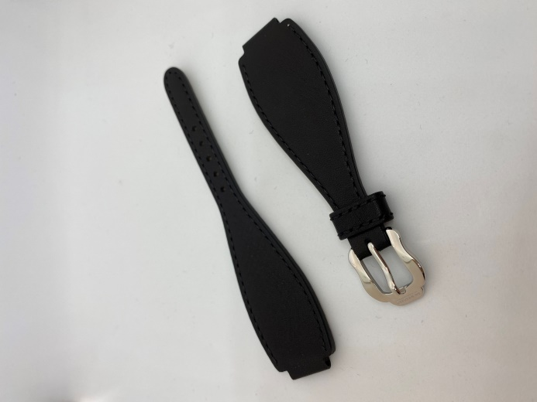
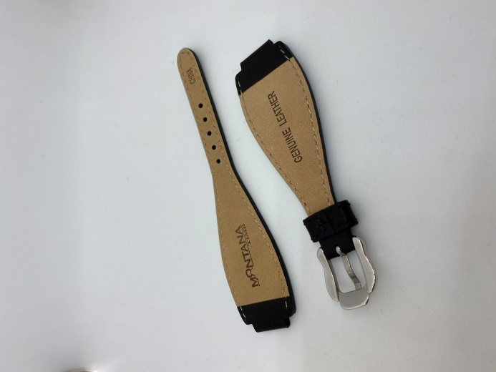
 |  |  | Watch band |  |  | HK$28.00
 |  |  | Watch buckle |  |  | HK$7.00

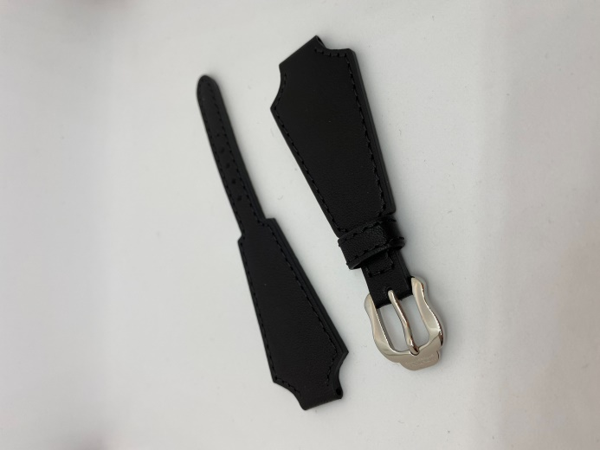
69 | #XWB6S-BK | Leather Watch Band - Small Flare Black |  | US$ | 5.95
 |  |  | Watch Band |  |  | HK$28.00
 |  |  | Watch buckle (Including spare) |  |  | HK$7.00
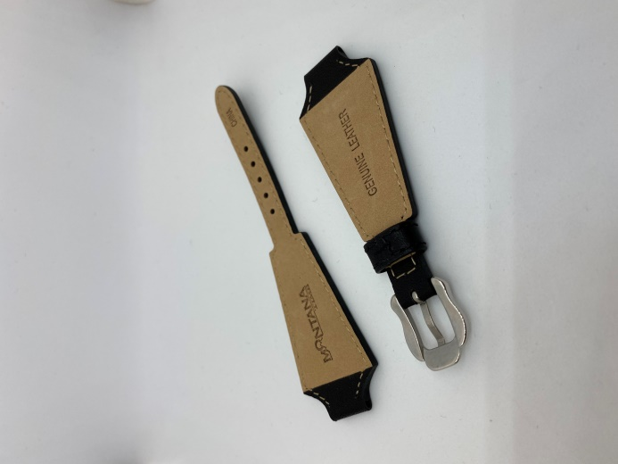

70 | #XWB7L-BR | Leather watch band with buckle - Brown color
 |  | Watch Band |  | US$ | 6.30 | HK$29.00
 |  | Watch buckle with "Montana" logo |  |  |  | HK$2.90
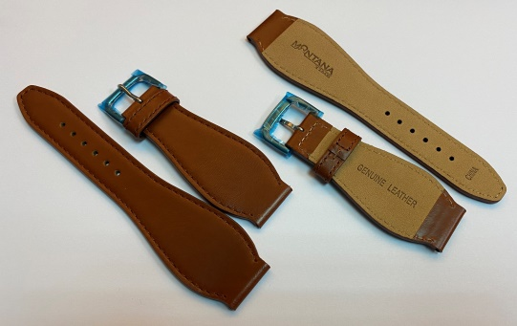
 |  | Leather color : Brown
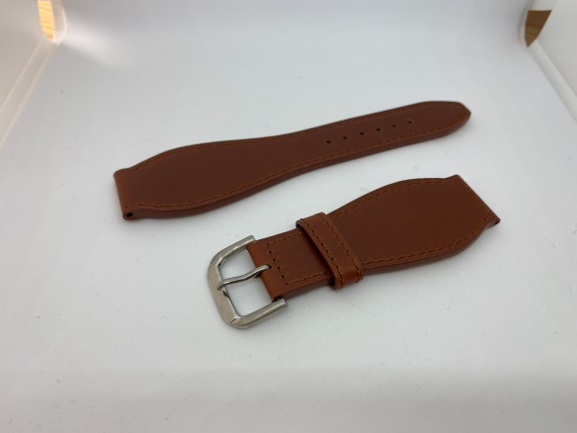
 |  |  | ChangeBuckle

71 | #XWB7L-BK | Leather watch band with buckle - Black color
 |  | Watch Band |  | US$ | 6.30 | HK$29.00
 |  | Watch buckle with "Montana" logo |  |  |  | HK$2.90
 |  | Leather color : Black
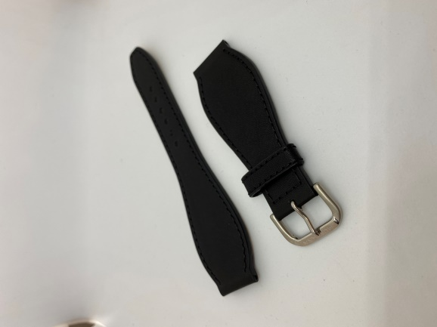
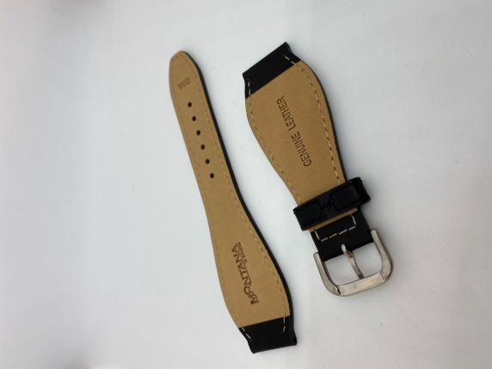

 |  |  | New Buckle

72 | NCD | NCD Necklace Display |  | US$ | 1.10
 |  | HTS： 3926909990 | MOQ1,000 pcs |  |  | HK$4.80

73 | #X2937WH | 8mm Round Drop clear stone |  | US$ | 34.56 | Pack 48
 |  | HTS : 7116 200 580 | 8mm 圓石加杯, A193 奧鉆白石 |  |  | ¥3.30
 |  |  | 电镀：3咪银+泳漆 | US$ | 0.72
 |  | 內盒Item Desc. : Stone with Finding

74 | #X2939WH | 6mm Bround drop clear stone with findings |  | US$ | 28.80 | Pack 48
 |  | (SB-J1473) | 6mm 圓石加杯, A193 奧鉆白石 |  |  | ¥2.80
 |  | HTS : 7116 200 580 | 电镀：3咪银+泳漆 | US$ | 0.60
 |  | 內盒Item Desc. : Stone with Finding

75 | #X2944LTQ | 4mm Roud drop with findings |  | US$ | 28.32 | Pack of 48
 |  |  | 4mm 圓形施華洛藍色石 |  |  | ¥1.90
 |  | HTS : 7116 200 580 | 电镀：3咪银+泳漆 | US$ | 0.59
 |  | 內盒Item Desc. : Stone with Finding

76 | #X2970WH | 4mm Square drop with findings |  | US$ | 28.80 | Pack of 48
 |  |  | 4mm 四方石加杯, 捷克方白石 |  |  | ¥2.20
 |  | HTS : 7116 200 580 | 电镀：3咪银+泳漆 | US$ | 0.60
 |  | 內盒Item Desc. : Stone with Finding

77 | #XER4816 | Earrings - American Legends Tablet |  | US$ | 15.90
 |  | Im. TQ, Im. Coral, Im. MOP & Im.Onyx
 |  | HTS : 7116 200 580 | 銅耳環 |  |  | ¥72.12
 |  |  | 石仔: 假藍松石, 天然紅珊瑚, 貝母
 |  |  | 天然黑石
 | (MSER 0320-6) |  | 電鍍: 白金間玫瑰金
78 | #XNC4816 | Necklace - American Legends Tablet |  | US$ | 11.70
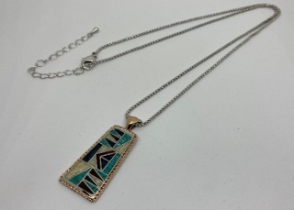
 |  | HTS : 7117.19.0000 | 銅吊咀加銅項錬 |  |  | ¥48.66
 |  |  | 石仔: 假藍松石, 天然紅珊瑚, 貝母
 |  |  | 天然黑石
 |  |  | 項錬: 1.5mm, 19.5 吋長 + 3吋尾錬, 1 只水滴珠
 |  |  | 電鍍: 吊咀 (白金間玫瑰金), 項錬 (白金
 | (MSNC 0320-7)
79 | #XNC4818 | Necklace - American Legends Cross |  | US$ | 14.00
 |  | HTS : 7117.19.0000 | 銅十字架吊咀加銅項錬 |  |  | ¥58.26
 |  |  | 十字架尺寸: 40mm x 29.5 mm
 |  |  | 石仔: 假藍松石, 天然紅珊瑚, 貝母
 |  |  | 假藍松石, 天然紅珊瑚, 貝母 天然黑石
 |  |  | 項錬: 2.5mm, 19.5 吋長 + 3吋尾錬, 1 只水滴珠
 | (MSMNC 0220-2) |  | 電鍍: 吊咀 (白金間玫瑰金), 項錬 (白金)

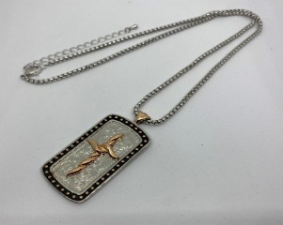
80 | #XNC4819 | Necklace - American Legend Cross Tag |  | US$ | 12.20
 |  | (No stone) | 銅吊咀加銅項錬 |  |  | ¥53.94
 |  | HTS : 7117.19.0000 | 項錬: 2.5mm, 19.5 吋長 + 3吋尾錬, 1 只水滴珠
 |  |  | 電鍍: 吊咀 (白金間玫瑰金), 項錬 (白金)

 | (MSNC 053020)

81 | #XNC4820 | Necklace - Embracing Faith Cross |  | US$ | 12.80
 |  | HTS : 7117.19.0000 | 銅十字架吊咀加銅項錬 |  |  | ¥48.30
 |  |  | 石仔: 假藍松石, 天然紅珊瑚, 貝母
 |  |  | 天然黑石
 |  |  | 項錬: 2.5mm, 19.5 吋長 + 3吋尾錬, 1 只水滴珠
 |  |  | 電鍍: 吊咀 (白金間玫瑰金), 項錬 (白金)
 | (MSMNC 0220-1)

82 | #XNC4821 | Necklace - American Legends Dream |  | US$ | 19.50
 |  | HTS : 7117.19.0000 | 銅吊咀加銅項錬 |  |  | ¥87.64
 |  |  | 石仔: 假藍松石, 天然紅珊瑚, 貝母
 |  |  | 天然黑石
 |  |  | 項錬: 1.5mm, 19.5 吋長 + 3吋尾錬, 1 只水滴珠
 |  |  | 電鍍: 吊咀 (白金間玫瑰金), 項錬 (白金)
 | (MSNC 0320-4) |  | 內盒Item Desc. : Necklace
83 | #XER4821 | Necklace - American Legend Dream |  | US$ | 16.00
 |  | HTS : 7116 200 580 | 銅耳環 |  |  | ¥65.80
 |  |  | 石仔: 假藍松石, 天然紅珊瑚, 貝母
 |  |  | 天然黑石
 |  |  | 電鍍: 白金間玫瑰金
 | (MSER 0320-2)
84 | #XER4822 | Earrings - American Ceremony |  | US$ | 13.70
 |  | Im. TQ, Im. Coral, Im. MOP & Im.Onyx
 |  |  | 銅耳環 |  |  | ¥61.70
 |  | HTS : 7116 200 580 | 石仔: 假藍松石, 天然紅珊瑚, 貝母
 |  |  | 天然黑石
 | (MSER 0320-1) |  | 電鍍: 白金間玫瑰金
85 | #XER4823 | Earrings - American Legend Feather |  | US$ | 8.50
 |  | Im. TQ, Im. Coral, Im. MOP & Im.Onyx |  |  |  | ¥35.62
 |  |  | 銅耳環
 |  | HTS : 7116 200 580 | 石仔: 假藍松石, 天然紅珊瑚, 貝母
 |  |  | 天然黑石
 | (MSER 0320-3) |  | 電鍍: 白金間玫瑰金

